关系图
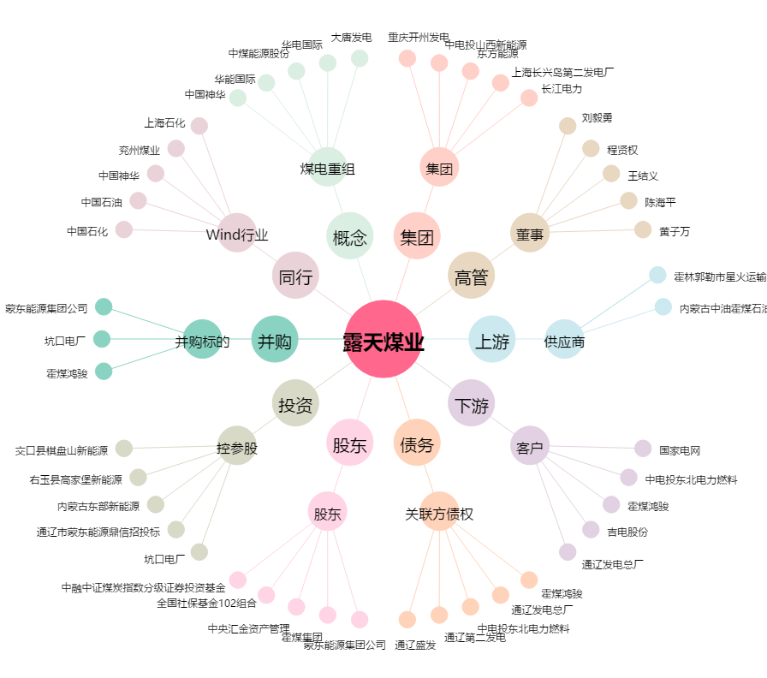
露天煤业[002128.SZ] - 关系概览图

